Auth
№ | レビュー日 | ステータス | 部分 | エラー タイプ | 箇所 | レビュー内容 | レビュー者 | 対応内容 | 対応日 | 対応者 | 備考
1 | 2022-03-01 | Open | Others | Careless |  | 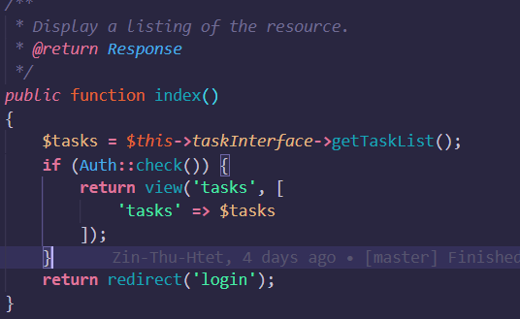 1) please use middleware instead of checking auth in controller. Apply middleware for all task crud | ChawChitSuTHwe

